2층
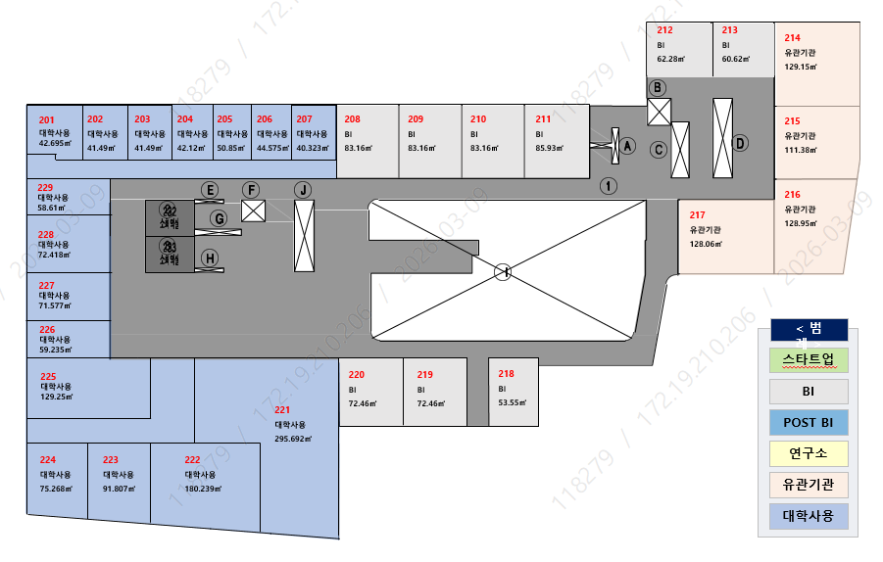

 |  |  |  |  |  |  |  |  |  | 9호

층 | 호실 | 구분 | 면적(㎡) |  |  |  |  | 임대조건(원)
 |  |  | 전용 | 공용 | 기타 | 공용계 | 합계 | 보증금 | 신청예약금 | 월임대료
2층 | 208 | BI | 83.1600 | 54.0387 | 8.6995 | 62.7382 | 145.8982 | 8,840,000 | 884,000 | 680,000
 | 209 | BI | 83.1600 | 54.0387 | 8.6995 | 62.7382 | 145.8982 | 8,840,000 | 884,000 | 680,000
 | 210 | BI | 83.1600 | 54.0387 | 8.6995 | 62.7382 | 145.8982 | 8,840,000 | 884,000 | 680,000
 | 211 | BI | 85.9300 | 55.8387 | 8.9893 | 64.8280 | 150.7580 | 9,131,200 | 913,000 | 702,400
 | 212 | BI | 62.2800 | 40.4705 | 6.5152 | 46.9857 | 109.2657 | 6,618,560 | 662,000 | 509,120
 | 213 | BI | 60.6200 | 39.3918 | 6.3416 | 45.7334 | 106.3534 | 6,443,840 | 644,000 | 495,680
 | 218 | BI | 53.5500 | 34.7976 | 5.6019 | 40.3995 | 93.9495 | 5,695,040 | 570,000 | 438,080
 | 219 | BI | 72.4600 | 47.0856 | 7.5802 | 54.6658 | 127.1258 | 7,700,160 | 770,000 | 592,320
 | 220 | BI | 72.4600 | 47.0856 | 7.5802 | 54.6658 | 127.1258 | 7,700,160 | 770,000 | 592,320

3층
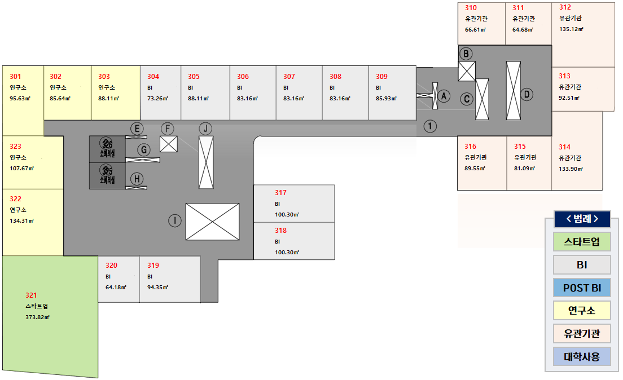

 |  |  |  |  |  |  |  |  |  | 10호

층 | 호실 | 구분 | 면적(㎡) |  |  |  |  | 임대조건(원)
 |  |  | 전용 | 공용 | 기타 | 공용계 | 합계 | 보증금 | 신청예약금 | 월임대료
3층 | 304 | BI | 73.2600 | 47.6055 | 7.6639 | 55.2694 | 128.5294 | 7,587,840 | 759,000 | 583,680
 | 305 | BI | 88.1100 | 57.2553 | 9.2173 | 66.4726 | 154.5826 | 9,127,040 | 913,000 | 702,080
 | 306 | BI | 83.1600 | 54.0387 | 8.6995 | 62.7382 | 145.8982 | 8,611,200 | 861,000 | 662,400
 | 307 | BI | 83.1600 | 54.0387 | 8.6995 | 62.7382 | 145.8982 | 8,611,200 | 861,000 | 662,400
 | 308 | BI | 83.1600 | 54.0387 | 8.6995 | 62.7382 | 145.8982 | 8,611,200 | 861,000 | 662,400
 | 309 | BI | 85.9300 | 55.8387 | 8.9893 | 64.8280 | 150.7580 | 8,902,400 | 890,000 | 684,800
 | 317 | BI | 100.3000 | 65.1765 | 10.4926 | 75.6691 | 175.9691 | 10,183,680 | 1,018,000 | 783,360
 | 318 | BI | 100.3000 | 65.1765 | 10.4926 | 75.6691 | 175.9691 | 10,183,680 | 1,018,000 | 783,360
 | 319 | BI | 94.3500 | 61.3101 | 9.8701 | 71.1802 | 165.5302 | 9,771,840 | 977,000 | 751,680
 | 320 | BI | 64.1700 | 41.6987 | 6.7129 | 48.4116 | 112.5816 | 6,643,520 | 664,000 | 511,040

4층
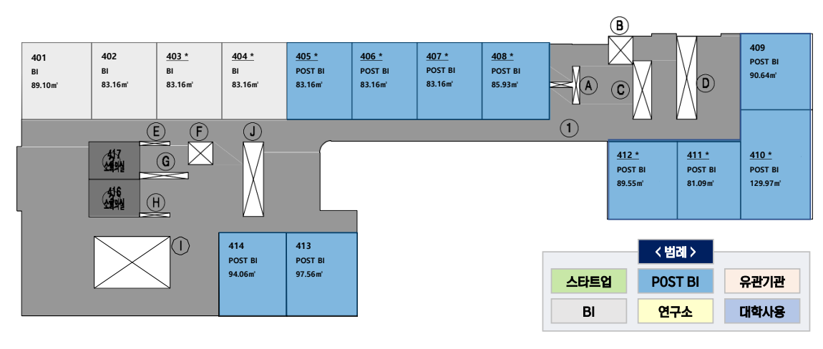

 |  |  |  |  |  |  |  |  |  | 14호

층 | 호실 | 구분 | 면적(㎡) |  |  |  |  | 임대조건(원)
 |  |  | 전용 | 공용 | 기타 | 공용계 | 합계 | 보증금 | 신청예약금 | 월임대료
4층 | 401 | BI | 89.1000 | 57.8986 | 9.3209 | 67.2195 | 156.3195 | 9,226,880 | 922,000 | 709,760
 | 402 | BI | 83.1600 | 54.0387 | 8.6995 | 62.7382 | 145.8982 | 8,611,200 | 861,000 | 662,400
 | 403 | BI | 83.1600 | 54.0387 | 8.6995 | 62.7382 | 145.8982 | 8,611,200 | 861,000 | 662,400
 | 404 | BI | 83.1600 | 54.0387 | 8.6995 | 62.7382 | 145.8982 | 8,611,200 | 861,000 | 662,400
 | 405 | POST BI | 83.1600 | 54.0387 | 8.6995 | 62.7382 | 145.8982 | 10,091,250 | 1,009,000 | 776,250
 | 406 | POST BI | 83.1600 | 54.0387 | 8.6995 | 62.7382 | 145.8982 | 10,091,250 | 1,009,000 | 776,250
 | 407 | POST BI | 83.1600 | 54.0387 | 8.6995 | 62.7382 | 145.8982 | 10,091,250 | 1,009,000 | 776,250
 | 408 | POST BI | 85.9300 | 55.8387 | 8.9893 | 64.8280 | 150.7580 | 10,432,500 | 1,043,000 | 802,500
 | 409 | POST BI | 90.6400 | 58.8993 | 9.4820 | 68.3813 | 159.0213 | 11,002,810 | 1,100,000 | 846,370
 | 410 | POST BI | 129.9700 | 84.4566 | 13.5964 | 98.0530 | 228.0230 | 15,463,500 | 1,546,000 | 1,189,500
 | 411 | POST BI | 81.0930 | 52.6955 | 8.4833 | 61.1788 | 142.2718 | 9,842,560 | 984,000 | 757,120
 | 412 | POST BI | 89.5500 | 58.1910 | 9.3680 | 67.5590 | 157.1090 | 10,866,310 | 1,086,000 | 835,870
 | 413 | POST BI | 97.5560 | 63.3934 | 10.2055 | 73.5989 | 171.1549 | 11,841,310 | 1,184,000 | 910,870
 | 414 | POST BI | 94.0630 | 61.1236 | 9.8401 | 70.9637 | 165.0267 | 11,417,250 | 1,141,000 | 878,250

5층
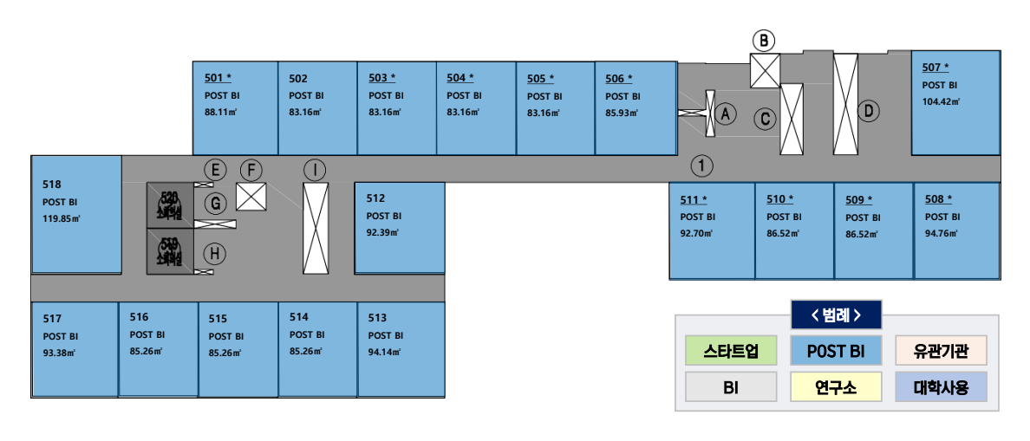

 |  |  |  |  |  |  |  |  |  | 18호

층 | 호실 | 구분 | 면적(㎡) |  |  |  |  | 임대조건(원)
 |  |  | 전용 | 공용 | 기타 | 공용계 | 합계 | 보증금 | 신청예약금 | 월임대료
5층 | 501 | POST BI | 88.11 | 57.2553 | 9.2173 | 66.4726 | 154.5826 | 10,695,750 | 1,069,000 | 822,750
 | 502 | POST BI | 83.16 | 54.0387 | 8.6995 | 62.7382 | 145.8982 | 10,091,250 | 1,009,000 | 776,250
 | 503 | POST BI | 83.16 | 54.0387 | 8.6995 | 62.7382 | 145.8982 | 10,091,250 | 1,009,000 | 776,250
 | 504 | POST BI | 83.16 | 54.0387 | 8.6995 | 62.7382 | 145.8982 | 10,091,250 | 1,009,000 | 776,250
 | 505 | POST BI | 83.16 | 54.0387 | 8.6995 | 62.7382 | 145.8982 | 10,091,250 | 1,009,000 | 776,250
 | 506 | POST BI | 85.932 | 55.84 | 8.9895 | 64.8295 | 150.7615 | 10,432,500 | 1,043,000 | 802,500
 | 507 | POST BI | 104.421 | 67.8544 | 10.9237 | 78.7781 | 183.1991 | 12,426,310 | 1,242,000 | 955,870
 | 508 | POST BI | 94.76 | 61.5765 | 9.913 | 71.4895 | 166.2495 | 11,500,060 | 1,150,000 | 884,620
 | 509 | POST BI | 86.52 | 56.2221 | 9.051 | 65.2731 | 151.7931 | 10,500,750 | 1,050,000 | 807,750
 | 510 | POST BI | 86.52 | 56.2221 | 9.051 | 65.2731 | 151.7931 | 10,500,750 | 1,050,000 | 807,750
 | 511 | POST BI | 92.7 | 60.2379 | 9.6975 | 69.9354 | 162.6354 | 11,246,560 | 1,124,000 | 865,120
 | 512 | POST BI | 92.392 | 60.0378 | 9.6653 | 69.7031 | 162.0951 | 11,217,310 | 1,121,000 | 862,870
 | 513 | POST BI | 94.141 | 61.1743 | 9.8483 | 71.0226 | 165.1636 | 11,427,000 | 1,142,000 | 879,000
 | 514 | POST BI | 85.26 | 55.4033 | 8.9192 | 64.3225 | 149.5825 | 10,344,750 | 1,034,000 | 795,750
 | 515 | POST BI | 85.26 | 55.4033 | 8.9192 | 64.3225 | 149.5825 | 10,344,750 | 1,034,000 | 795,750
 | 516 | POST BI | 85.26 | 55.4033 | 8.9192 | 64.3225 | 149.5825 | 10,344,750 | 1,034,000 | 795,750
 | 517 | POST BI | 93.38 | 60.6798 | 9.7687 | 70.4485 | 163.8285 | 11,334,310 | 1,133,000 | 871,870
 | 518 | POST BI | 119.852 | 77.8817 | 12.538 | 90.4197 | 210.2717 | 14,264,250 | 1,426,000 | 1,097,250

6층
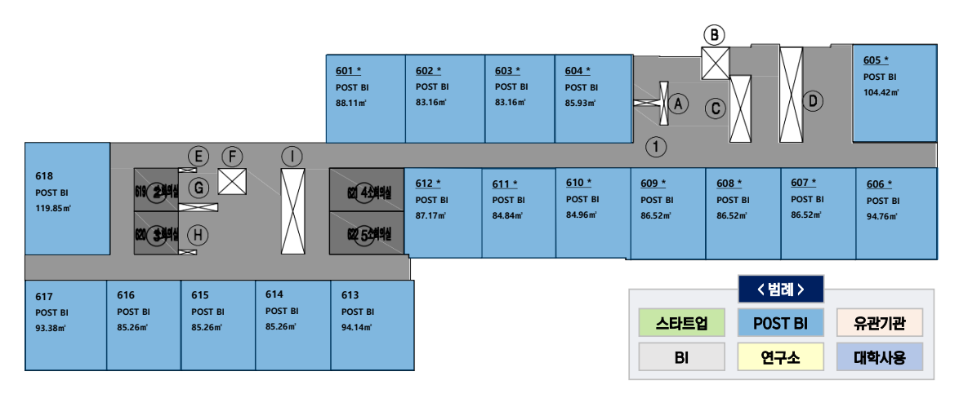

 |  |  |  |  |  |  |  |  |  | 18호

층 | 호실 | 구분 | 면적(㎡) |  |  |  |  | 임대조건(원)
 |  |  | 전용 | 공용 | 기타 | 공용계 | 합계 | 보증금 | 신청예약금 | 월임대료
6층 | 601 | POST BI | 88.11 | 57.2553 | 9.2173 | 66.4726 | 154.5826 | 10,695,750 | 1,069,000 | 822,750
 | 602 | POST BI | 83.16 | 54.0387 | 8.6995 | 62.7382 | 145.8982 | 10,091,250 | 1,009,000 | 776,250
 | 603 | POST BI | 83.16 | 54.0387 | 8.6995 | 62.7382 | 145.8982 | 10,091,250 | 1,009,000 | 776,250
 | 604 | POST BI | 85.93 | 55.8387 | 8.9893 | 64.828 | 150.758 | 10,432,500 | 1,043,000 | 802,500
 | 605 | POST BI | 104.42 | 67.8538 | 10.9236 | 78.7774 | 183.1974 | 12,426,310 | 1,242,000 | 955,870
 | 606 | POST BI | 94.76 | 61.5765 | 9.913 | 71.4895 | 166.2495 | 11,500,060 | 1,150,000 | 884,620
 | 607 | POST BI | 86.52 | 56.2221 | 9.051 | 65.2731 | 151.7931 | 10,500,750 | 1,050,000 | 807,750
 | 608 | POST BI | 86.52 | 56.2221 | 9.051 | 65.2731 | 151.7931 | 10,500,750 | 1,050,000 | 807,750
 | 609 | POST BI | 86.52 | 56.2221 | 9.051 | 65.2731 | 151.7931 | 10,500,750 | 1,050,000 | 807,750
 | 610 | POST BI | 84.96 | 55.2083 | 8.8878 | 64.0961 | 149.0561 | 10,315,500 | 1,031,000 | 793,500
 | 611 | POST BI | 84.84 | 55.1304 | 8.8753 | 64.0057 | 148.8457 | 10,296,000 | 1,029,000 | 792,000
 | 612 | POST BI | 87.17 | 56.6444 | 9.119 | 65.7634 | 152.9334 | 10,578,750 | 1,057,000 | 813,750
 | 613 | POST BI | 94.14 | 61.1737 | 9.8482 | 71.0219 | 165.1619 | 11,427,000 | 1,142,000 | 879,000
 | 614 | POST BI | 85.26 | 55.4033 | 8.9192 | 64.3225 | 149.5825 | 10,344,750 | 1,034,000 | 795,750
 | 615 | POST BI | 85.26 | 55.4033 | 8.9192 | 64.3225 | 149.5825 | 10,344,750 | 1,034,000 | 795,750
 | 616 | POST BI | 85.26 | 55.4033 | 8.9192 | 64.3225 | 149.5825 | 10,344,750 | 1,034,000 | 795,750
 | 617 | POST BI | 93.38 | 60.6798 | 9.7687 | 70.4485 | 163.8285 | 11,334,310 | 1,133,000 | 871,870
 | 618 | POST BI | 119.85 | 77.8804 | 12.5377 | 90.4181 | 210.2681 | 14,264,250 | 1,426,000 | 1,097,250

7층
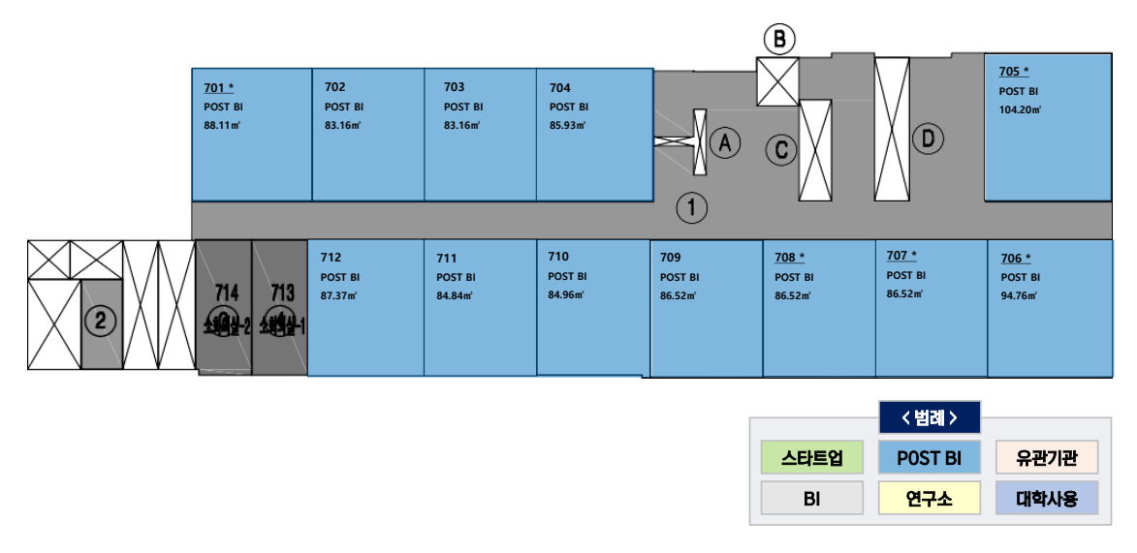

 |  |  |  |  |  |  |  |  |  | 12호

층 | 호실 | 구분 | 면적(㎡) |  |  |  |  | 임대조건(원)
 |  |  | 전용 | 공용 | 기타 | 공용계 | 합계 | 보증금 | 신청예약금 | 월임대료
7층 | 701 | POST BI | 88.11 | 57.2553 | 9.2173 | 66.4726 | 154.5826 | 10,695,750 | 1,069,000 | 822,750
 | 702 | POST BI | 83.16 | 54.0387 | 8.6995 | 62.7382 | 145.8982 | 10,091,250 | 1,009,000 | 776,250
 | 703 | POST BI | 83.16 | 54.0387 | 8.6995 | 62.7382 | 145.8982 | 10,091,250 | 1,009,000 | 776,250
 | 704 | POST BI | 85.93 | 55.8387 | 8.9893 | 64.828 | 150.758 | 10,432,500 | 1,043,000 | 802,500
 | 705 | POST BI | 104.2 | 67.7108 | 10.9006 | 78.6114 | 182.8114 | 12,397,060 | 1,239,000 | 953,620
 | 706 | POST BI | 94.76 | 61.5765 | 9.913 | 71.4895 | 166.2495 | 11,500,060 | 1,150,000 | 884,620
 | 707 | POST BI | 86.52 | 56.2221 | 9.051 | 65.2731 | 151.7931 | 10,500,750 | 1,050,000 | 807,750
 | 708 | POST BI | 86.52 | 56.2221 | 9.051 | 65.2731 | 151.7931 | 10,500,750 | 1,050,000 | 807,750
 | 709 | POST BI | 86.52 | 56.2221 | 9.051 | 65.2731 | 151.7931 | 10,500,750 | 1,050,000 | 807,750
 | 710 | POST BI | 84.96 | 55.2083 | 8.8878 | 64.0961 | 149.0561 | 10,315,500 | 1,031,000 | 793,500
 | 711 | POST BI | 84.84 | 55.1304 | 8.8753 | 64.0057 | 148.8457 | 10,296,000 | 1,029,000 | 792,000
 | 712 | POST BI | 87.37 | 56.7744 | 9.1399 | 65.9143 | 153.2843 | 10,603,060 | 1,060,000 | 815,620

